圖表索引
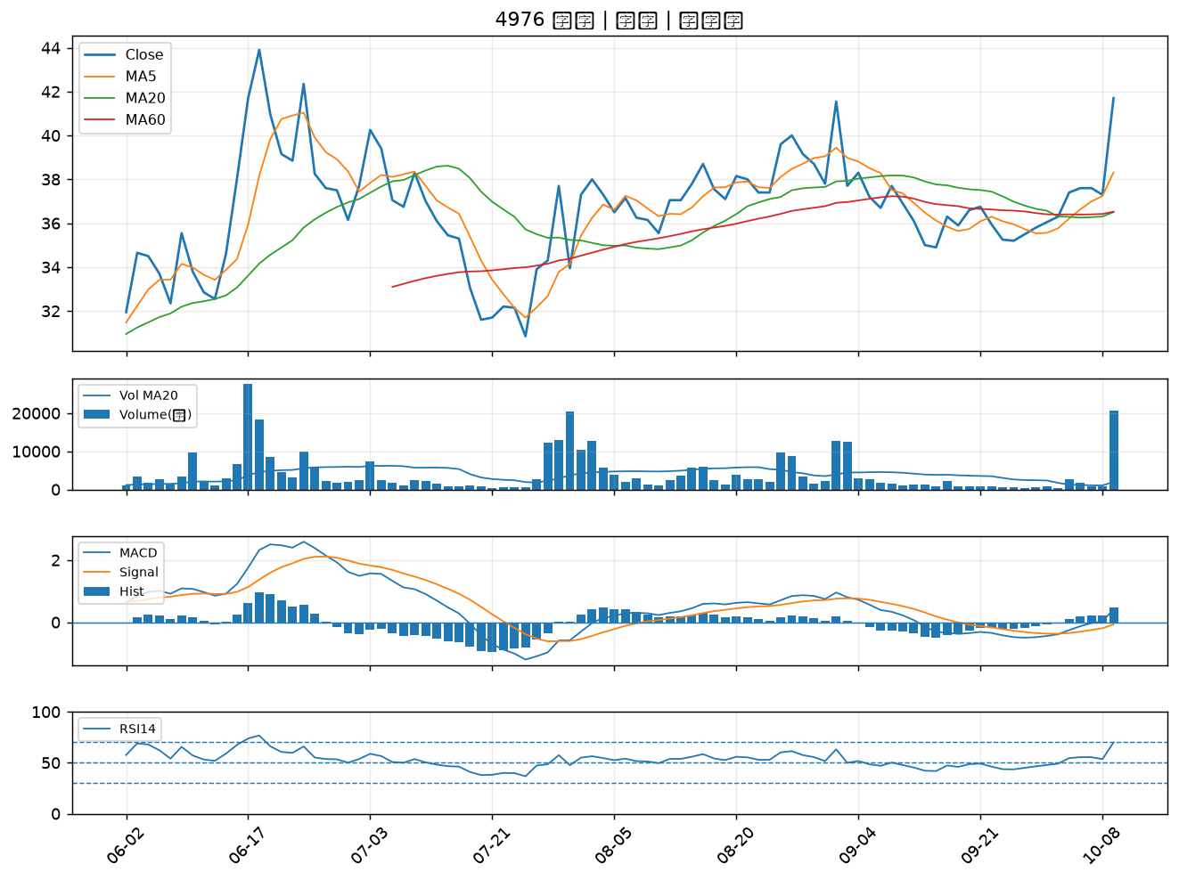
股票代號 | 股票名稱 | 市場 | 買進觀察分級 | 主力突破分數 | 圖表路徑
2603 | 長榮 | 上市 | A級 | 6 | output/charts/20261013/2603_長榮.png
6234 | 高僑 | 上櫃 | A級 | 6 | output/charts/20261013/6234_高僑.png
3483 | 力致 | 上櫃 | A級 | 6 | output/charts/20261013/3483_力致.png
6150 | 撼訊 | 上櫃 | A級 | 6 | output/charts/20261013/6150_撼訊.png
6217 | 中探針 | 上櫃 | A級 | 5 | output/charts/20261013/6217_中探針.png
6548 | 長科* | 上櫃 | A級 | 5 | output/charts/20261013/6548_長科*.png
9904 | 寶成 | 上市 | A級 | 5 | output/charts/20261013/9904_寶成.png
3406 | 玉晶光 | 上市 | A級 | 5 | output/charts/20261013/3406_玉晶光.png
1304 | 台聚 | 上市 | A級 | 5 | output/charts/20261013/1304_台聚.png
6163 | 華電網 | 上櫃 | A級 | 5 | output/charts/20261013/6163_華電網.png
2412 | 中華電 | 上市 | A級 | 4 | output/charts/20261013/2412_中華電.png
8042 | 金山電 | 上櫃 | A級 | 4 | output/charts/20261013/8042_金山電.png
2377 | 微星 | 上市 | A級 | 4 | output/charts/20261013/2377_微星.png
2441 | 超豐 | 上市 | A級 | 4 | output/charts/20261013/2441_超豐.png
8996 | 高力 | 上市 | A級 | 4 | output/charts/20261013/8996_高力.png
4714 | 永捷 | 上櫃 | A級 | 4 | output/charts/20261013/4714_永捷.png
1309 | 台達化 | 上市 | A級 | 4 | output/charts/20261013/1309_台達化.png
1308 | 亞聚 | 上市 | A級 | 4 | output/charts/20261013/1308_亞聚.png
1101 | 台泥 | 上市 | A級 | 4 | output/charts/20261013/1101_台泥.png
3264 | 欣銓 | 上櫃 | A級 | 3 | output/charts/20261013/3264_欣銓.png
1102 | 亞泥 | 上市 | A級 | 3 | output/charts/20261013/1102_亞泥.png
1313 | 聯成 | 上市 | A級 | 3 | output/charts/20261013/1313_聯成.png
3041 | 揚智 | 上市 | A級 | 3 | output/charts/20261013/3041_揚智.png
1312 | 國喬 | 上市 | B級 | 7 | output/charts/20261013/1312_國喬.png
4938 | 和碩 | 上市 | B級 | 6 | output/charts/20261013/4938_和碩.png
2355 | 敬鵬 | 上市 | B級 | 6 | output/charts/20261013/2355_敬鵬.png
3706 | 神達 | 上市 | B級 | 6 | output/charts/20261013/3706_神達.png
1416 | 廣豐 | 上市 | B級 | 6 | output/charts/20261013/1416_廣豐.png
1710 | 東聯 | 上市 | B級 | 5 | output/charts/20261013/1710_東聯.png
4976 | 佳凌 | 上市 | B級 | 5 | output/charts/20261013/4976_佳凌.png

2603 長榮｜A級
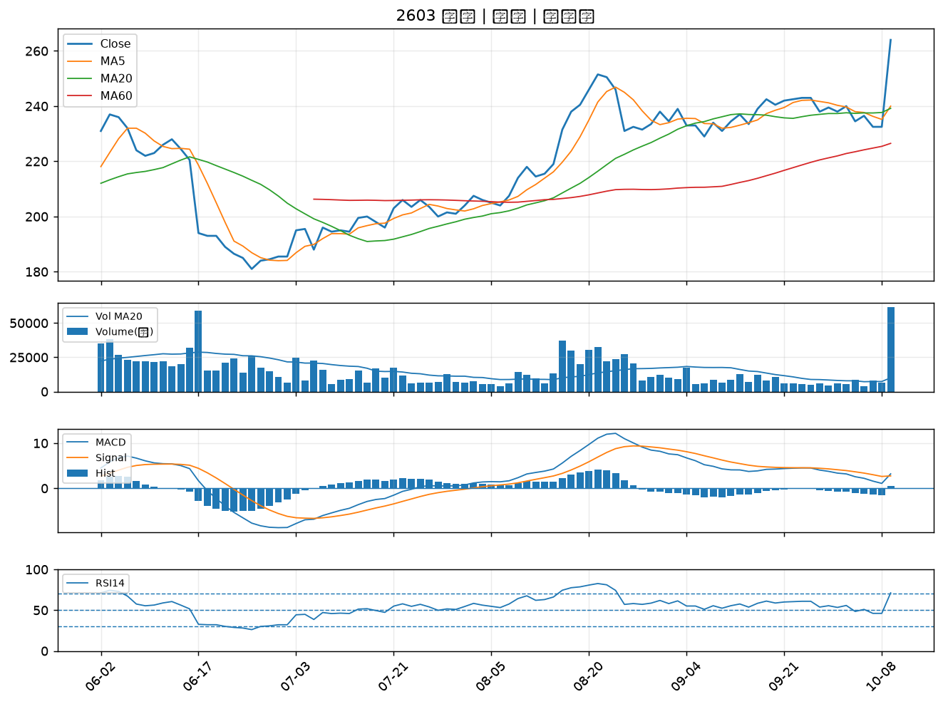

6234 高僑｜A級
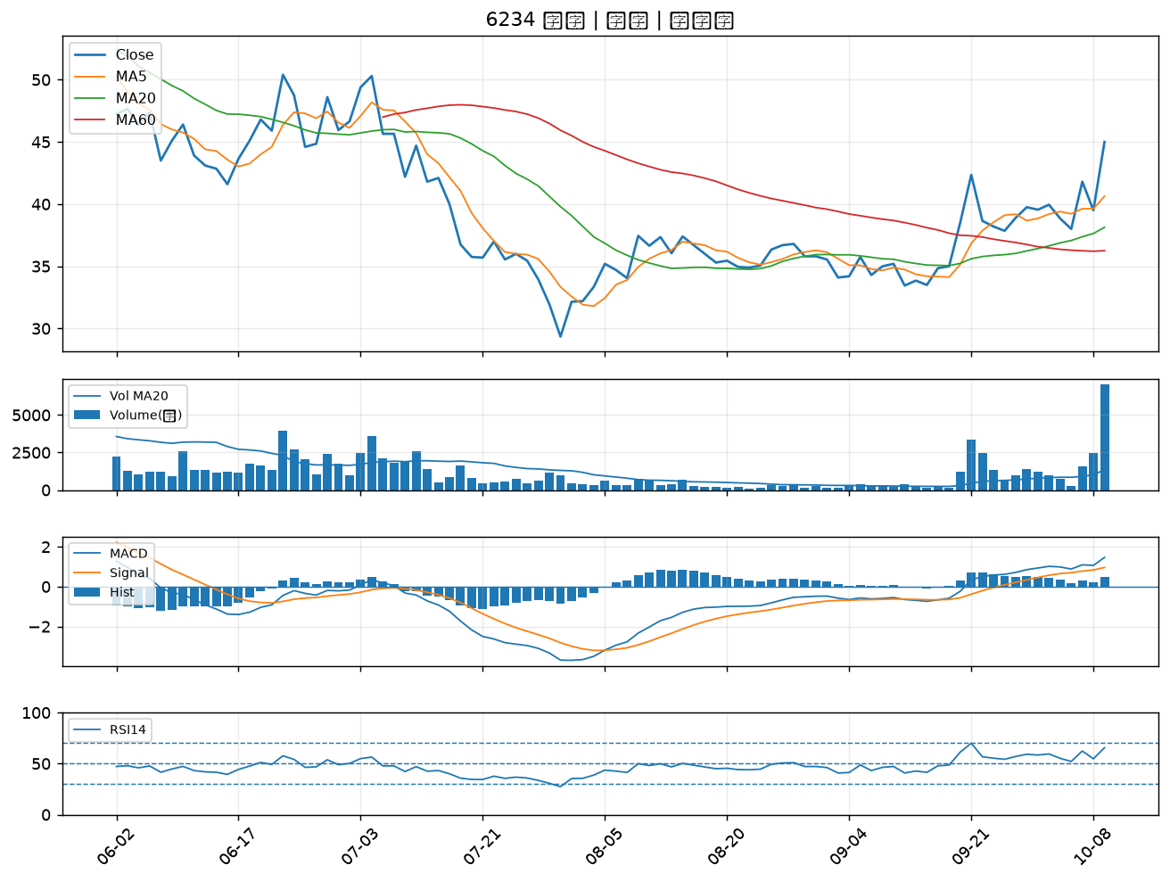

3483 力致｜A級
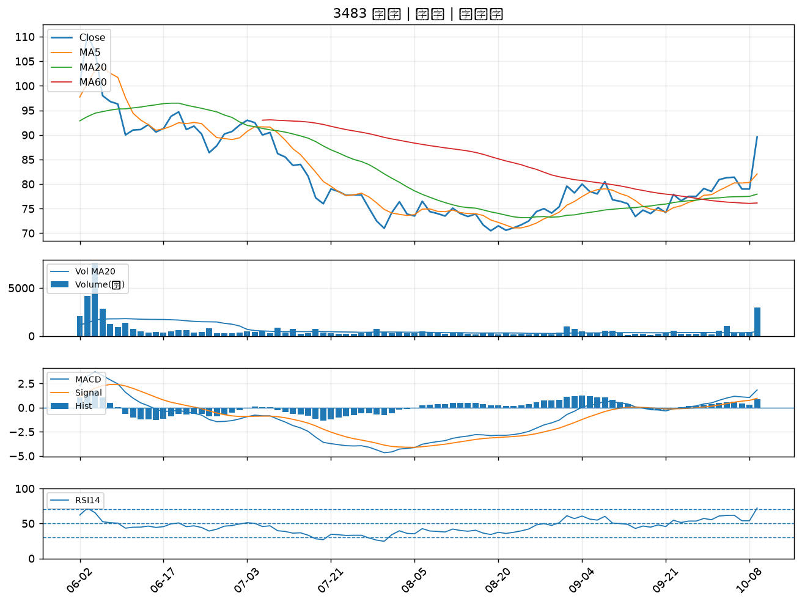

6150 撼訊｜A級
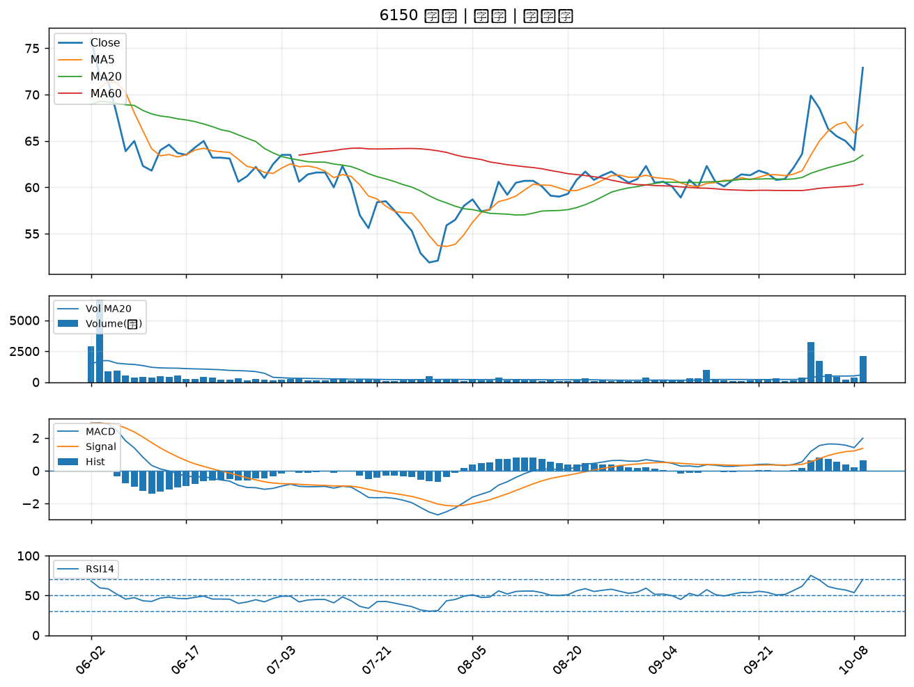

6217 中探針｜A級
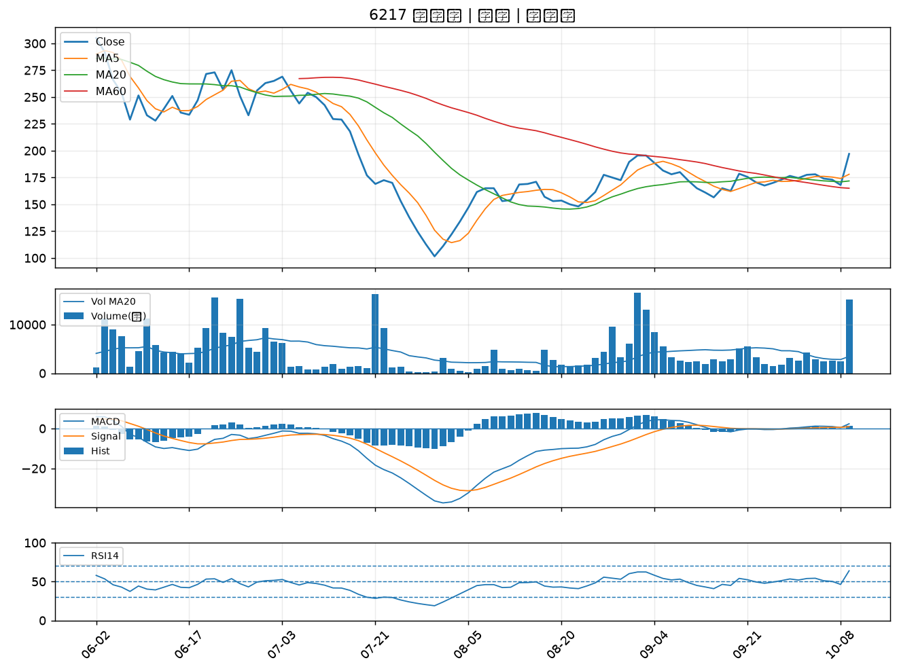

6548 長科*｜A級
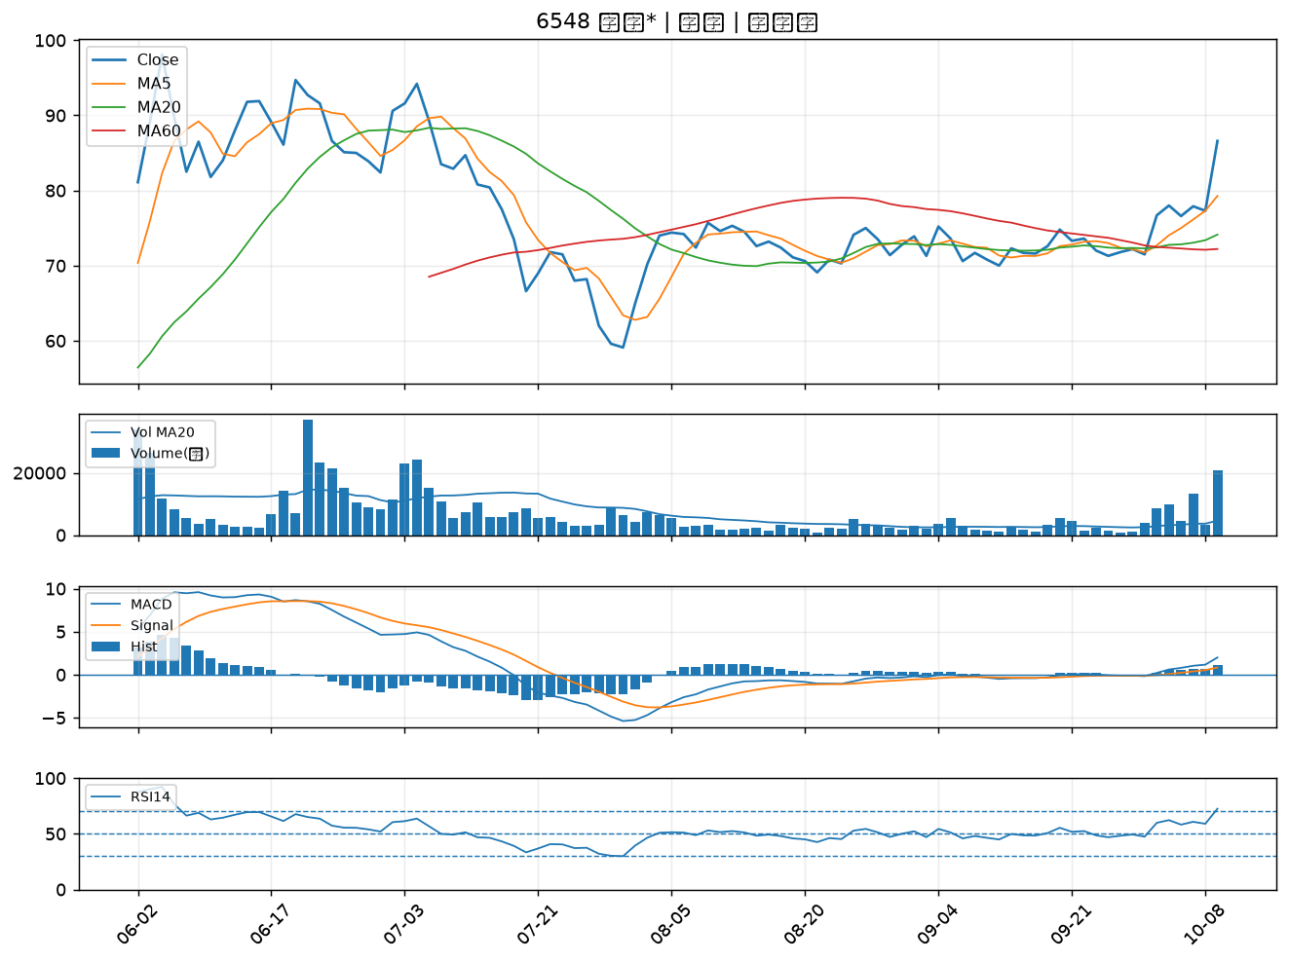

9904 寶成｜A級
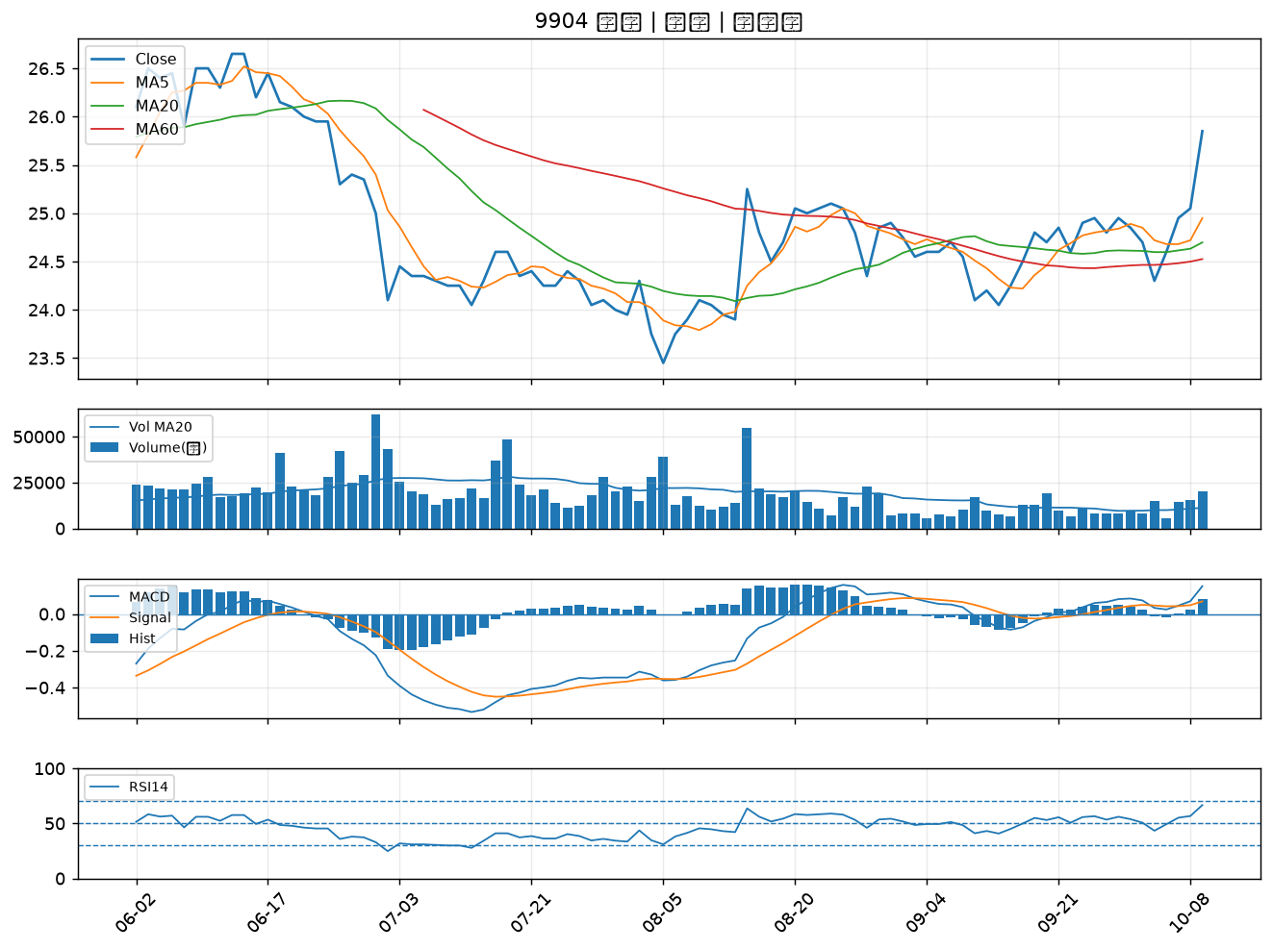

3406 玉晶光｜A級
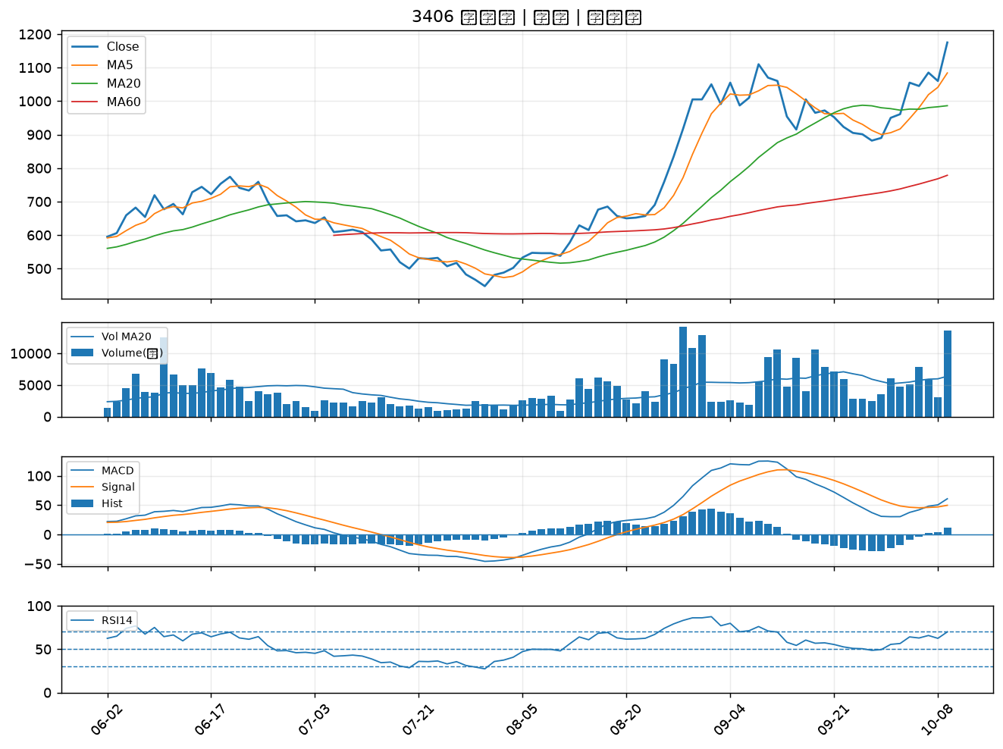

1304 台聚｜A級
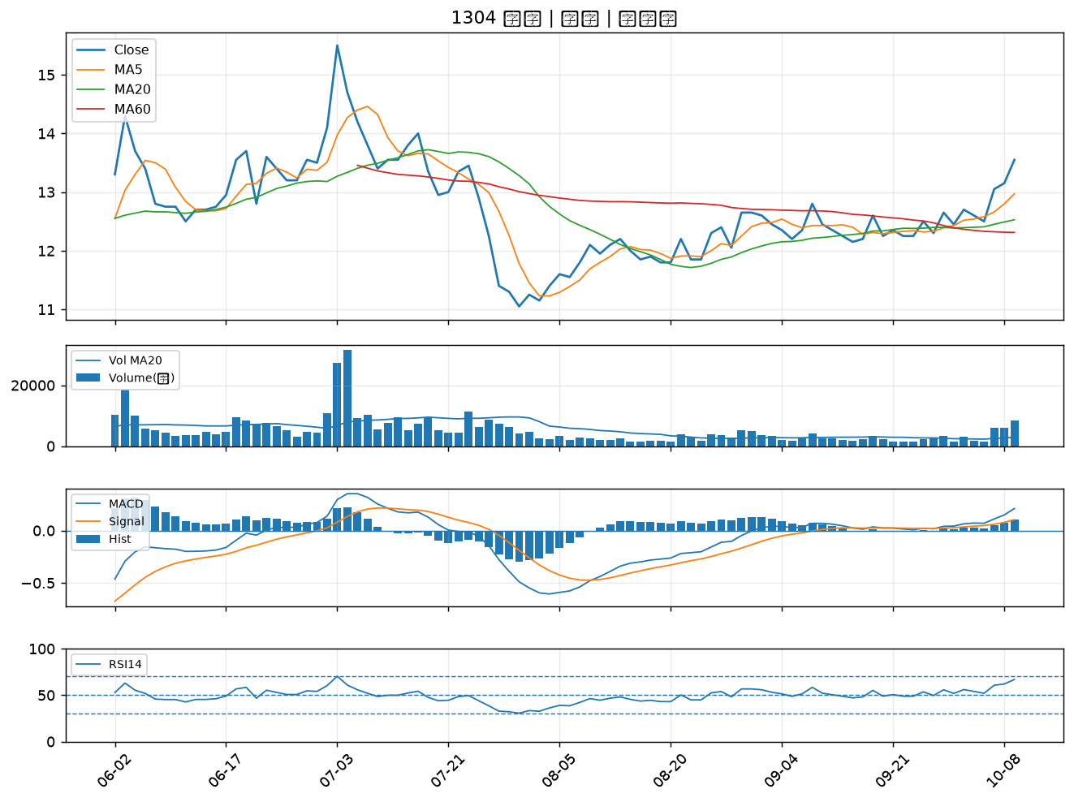

6163 華電網｜A級
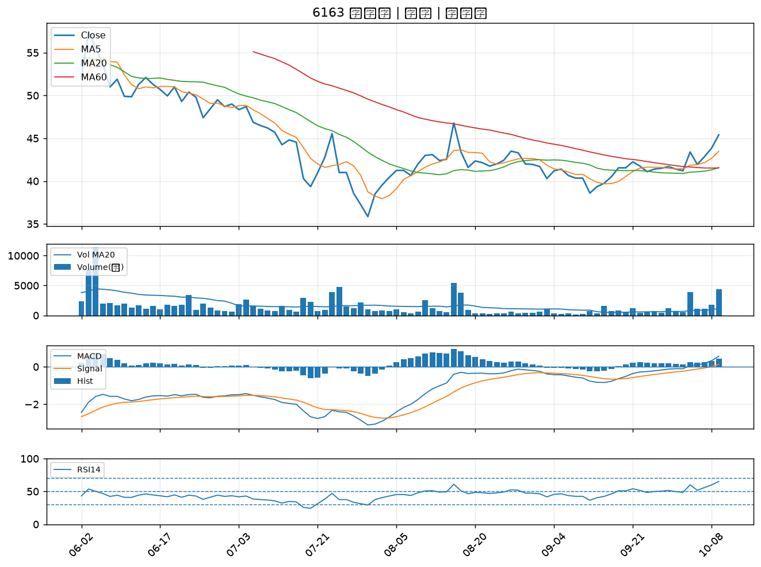

2412 中華電｜A級
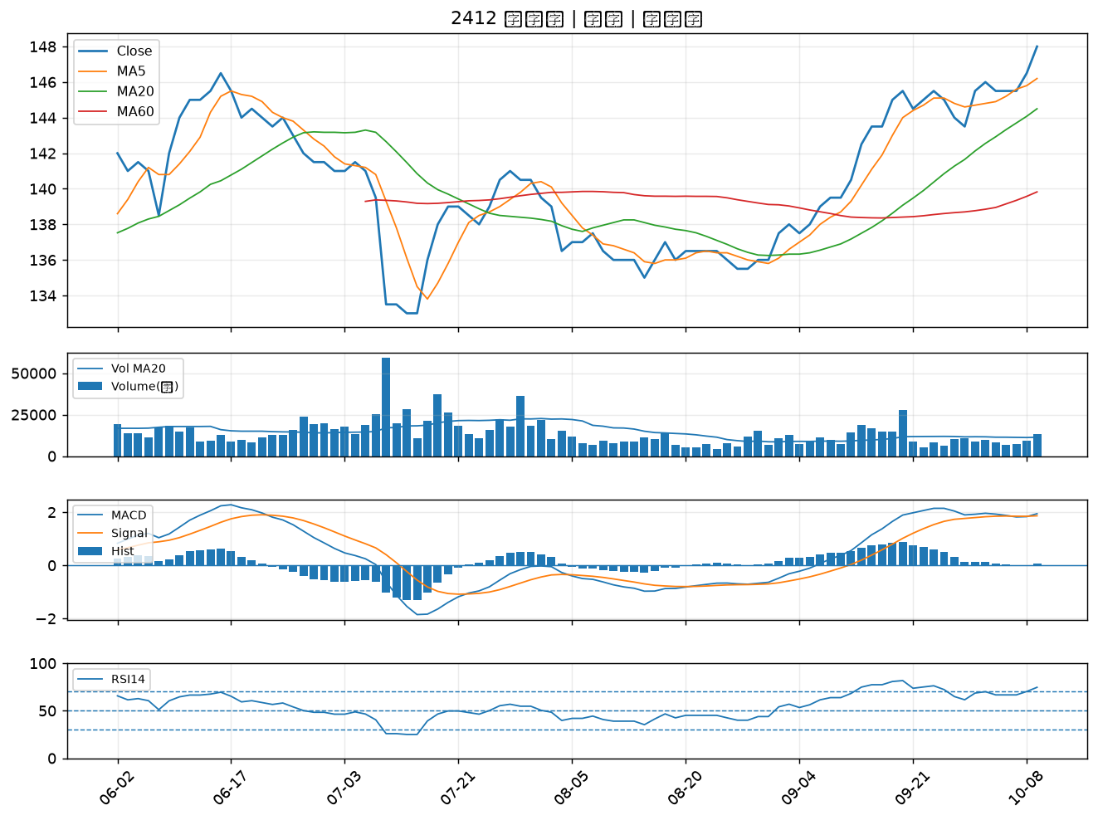

8042 金山電｜A級
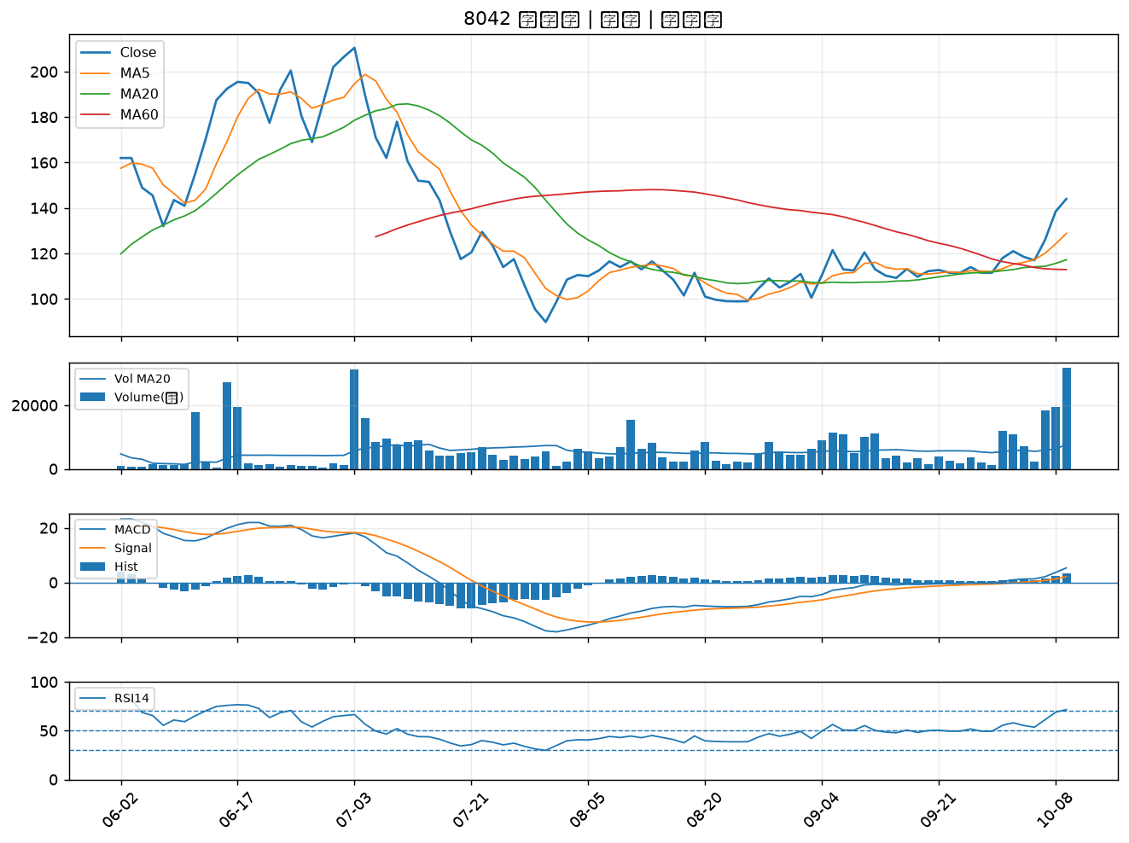

2377 微星｜A級
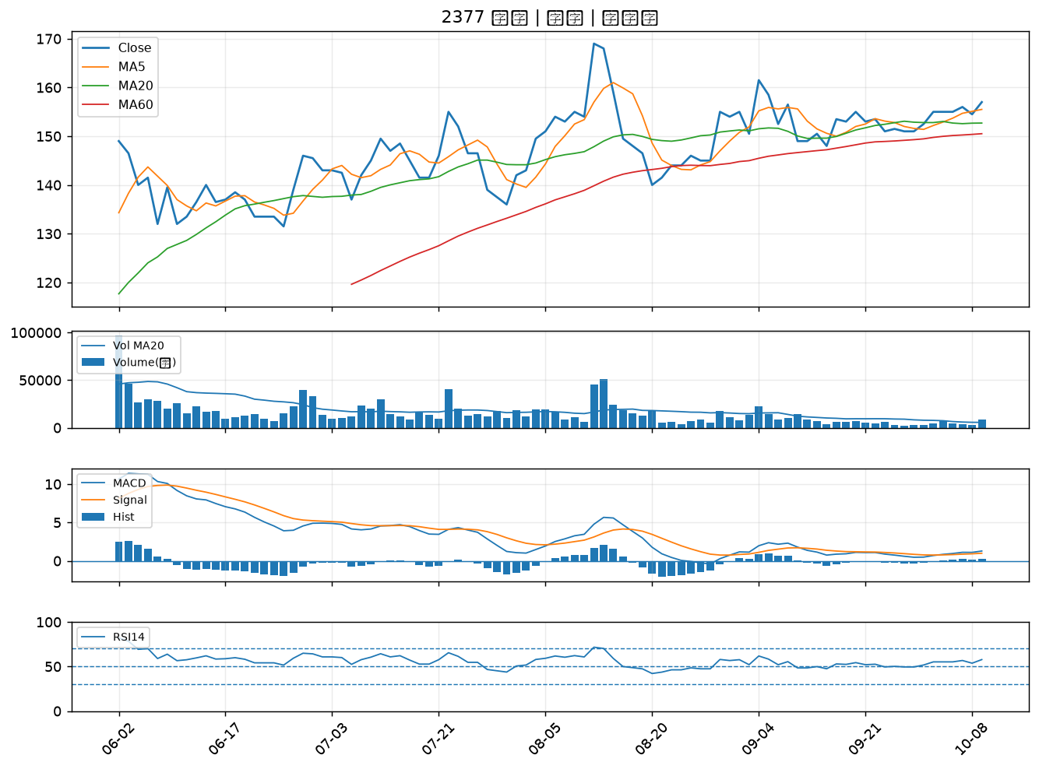

2441 超豐｜A級
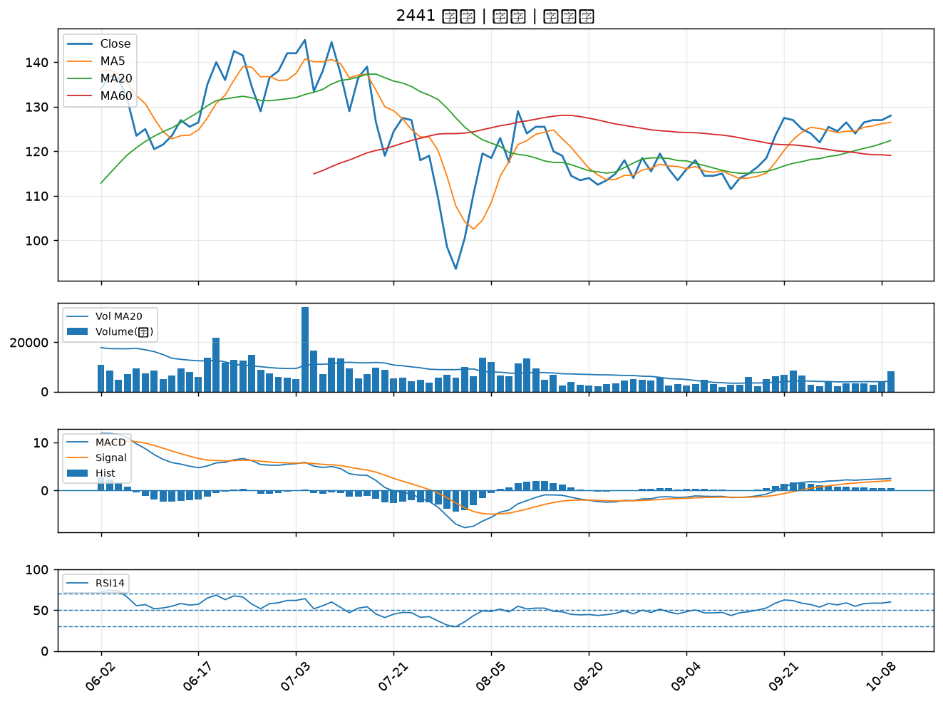

8996 高力｜A級
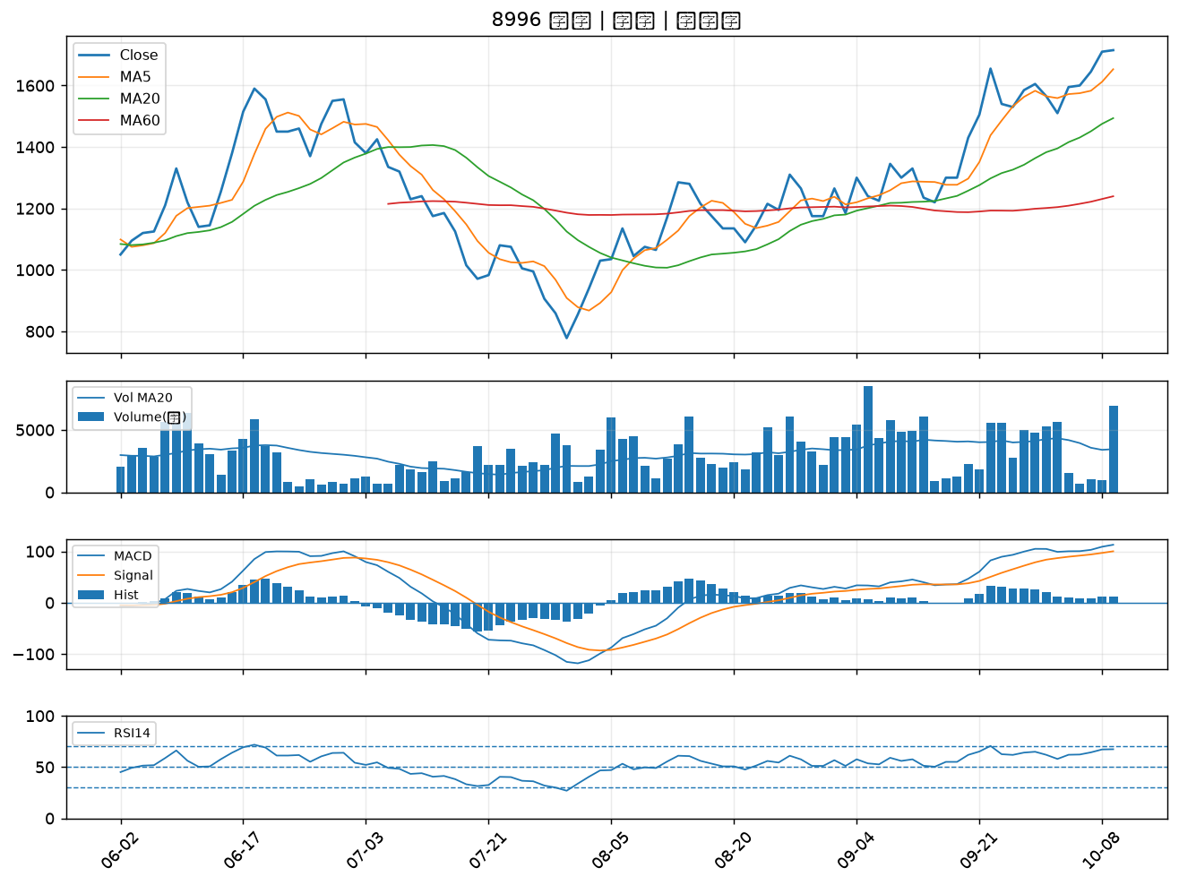

4714 永捷｜A級
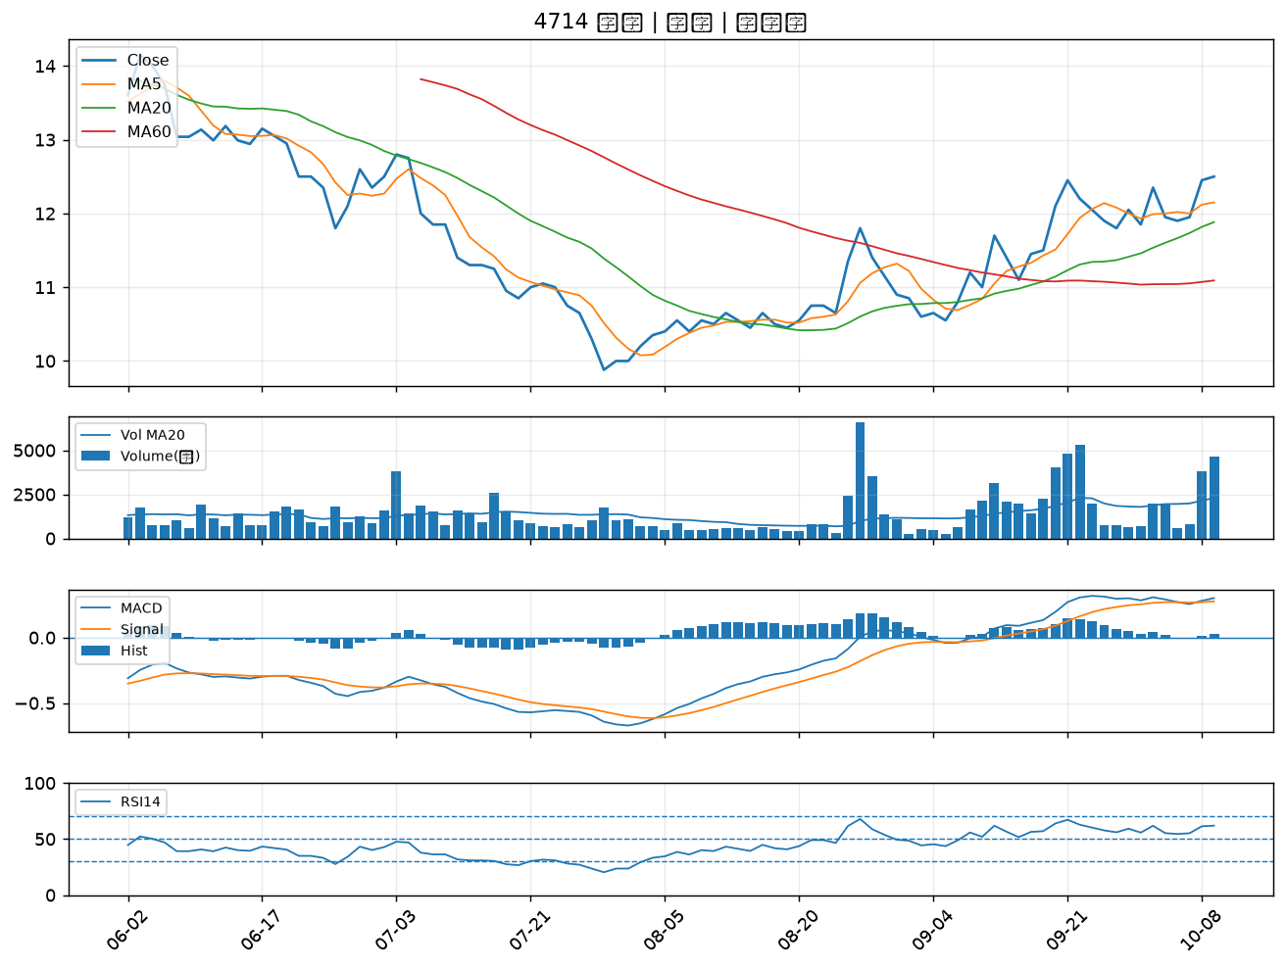

1309 台達化｜A級
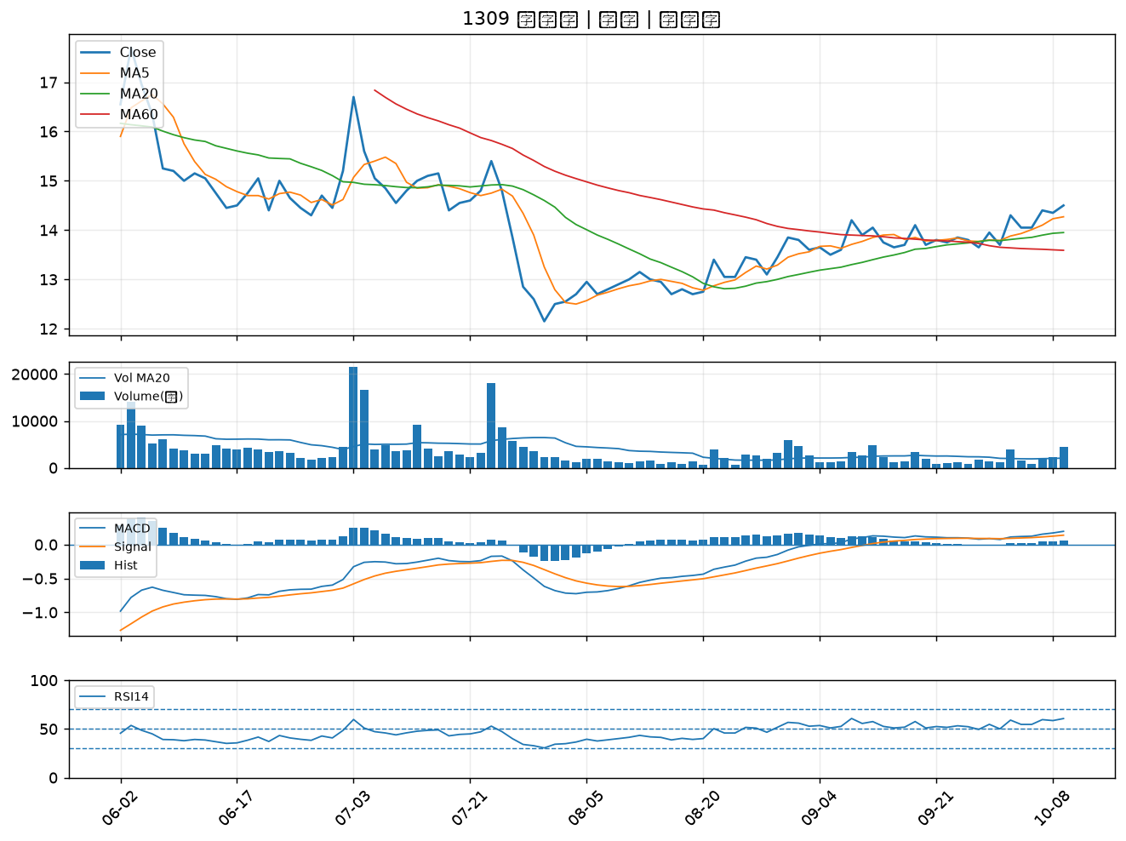

1308 亞聚｜A級
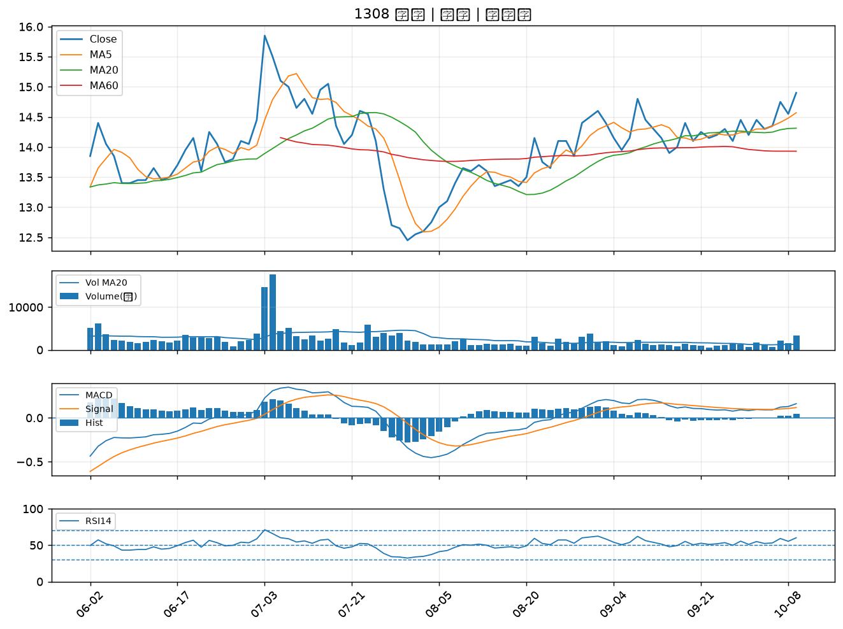

1101 台泥｜A級
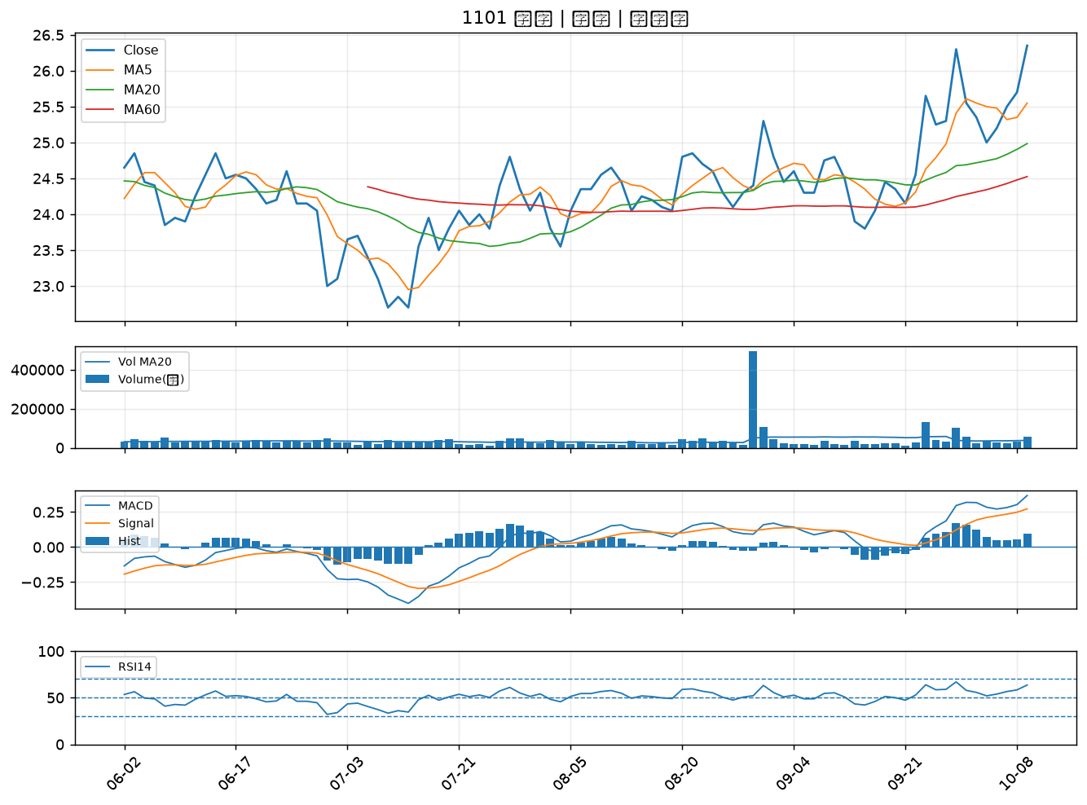

3264 欣銓｜A級
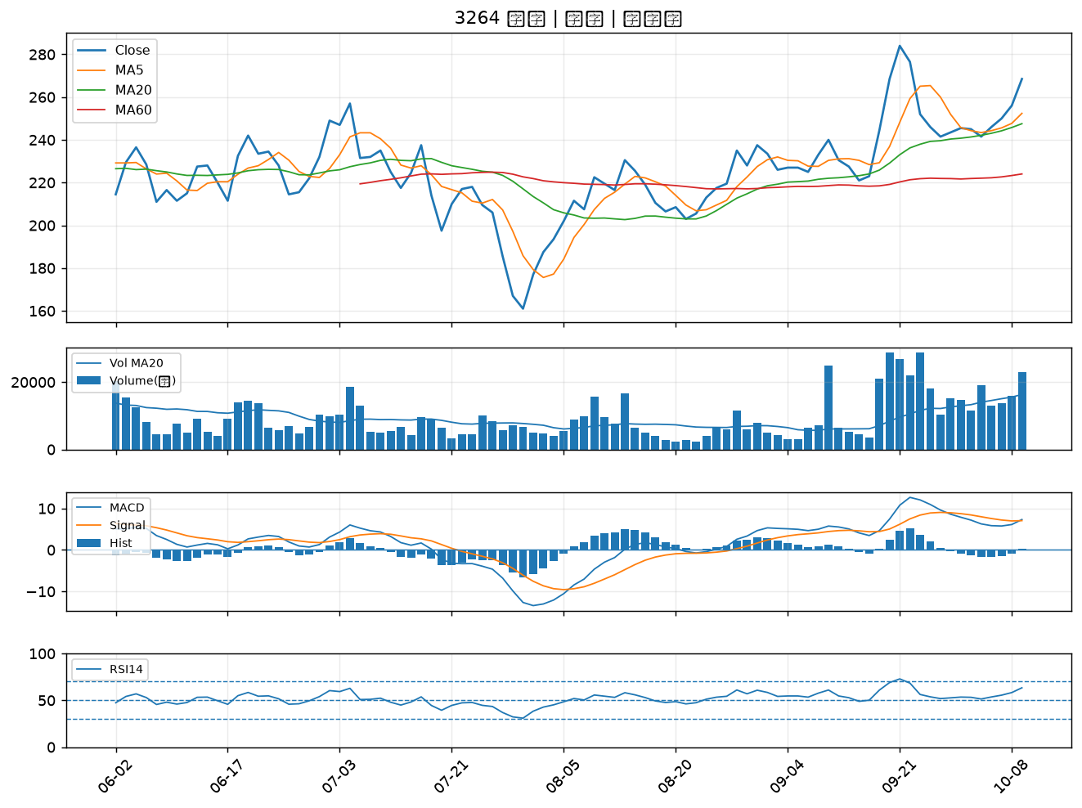

1102 亞泥｜A級
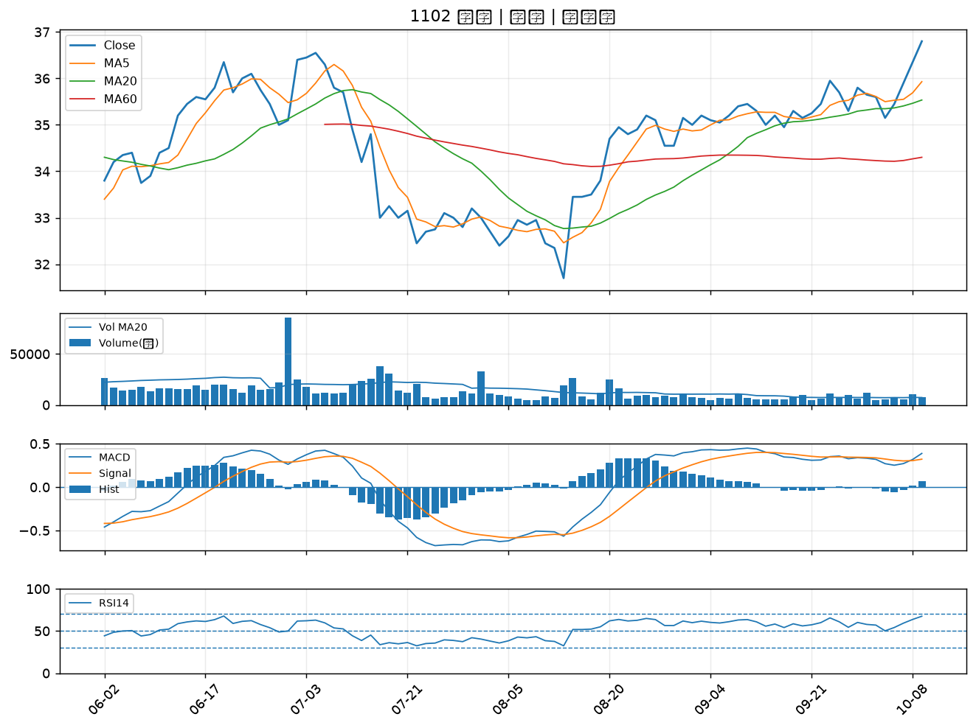

1313 聯成｜A級
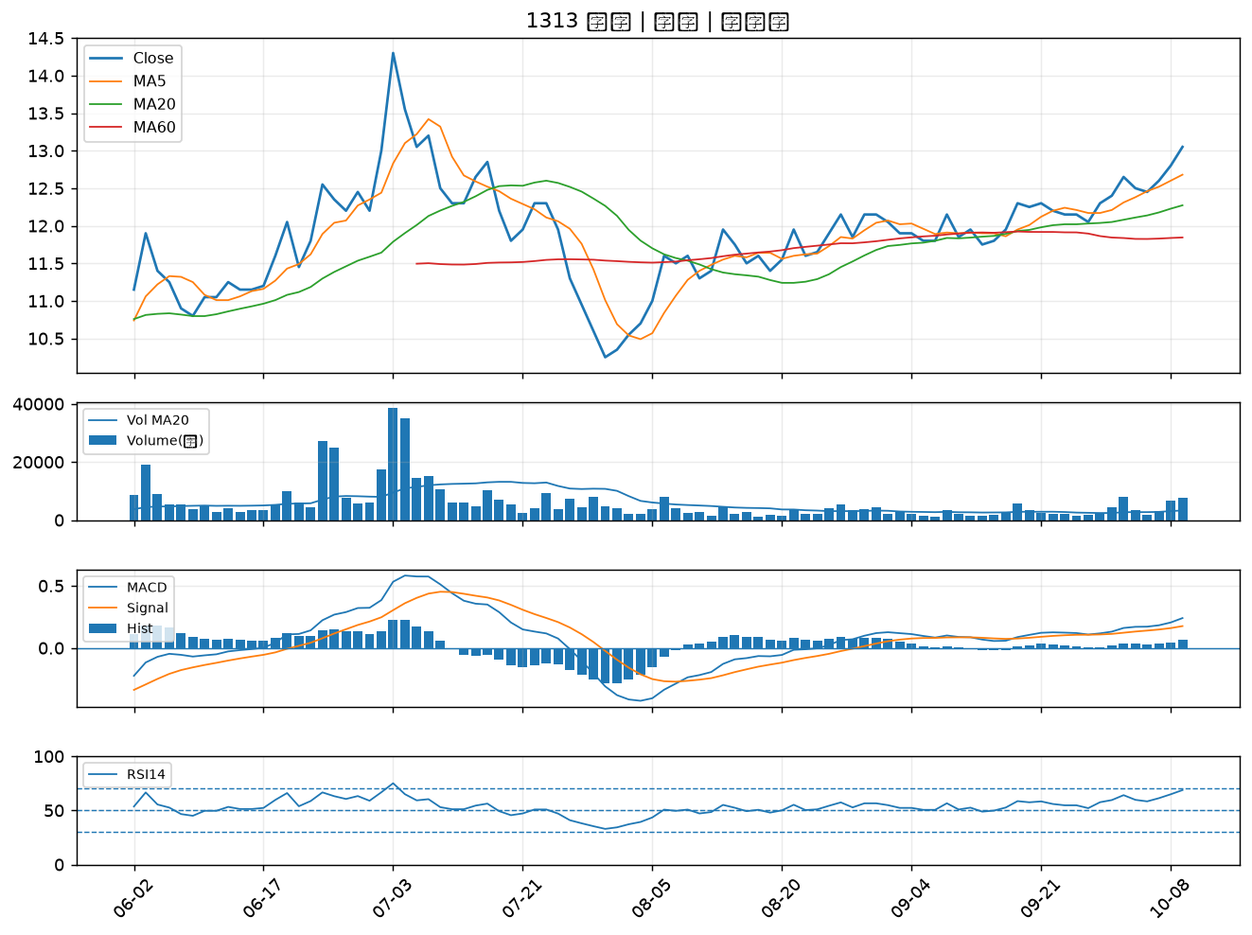

3041 揚智｜A級
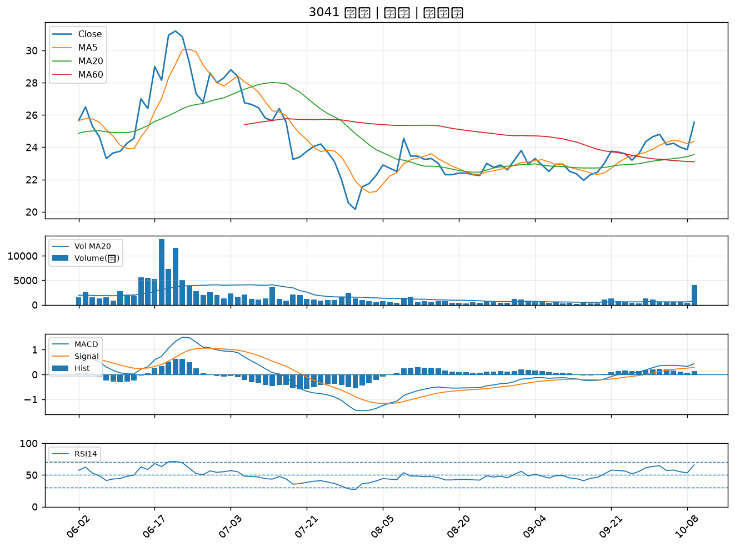

1312 國喬｜B級
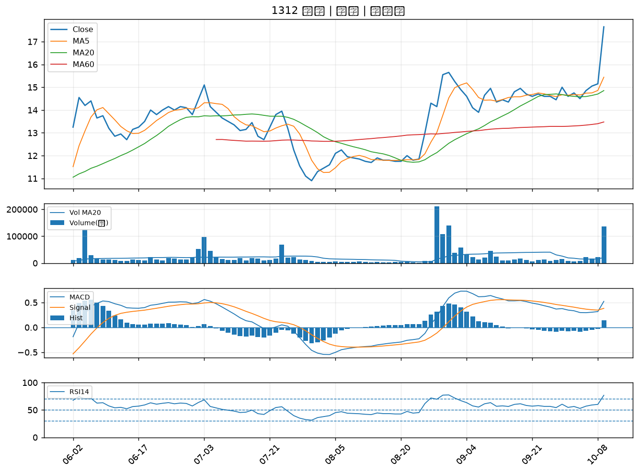

4938 和碩｜B級
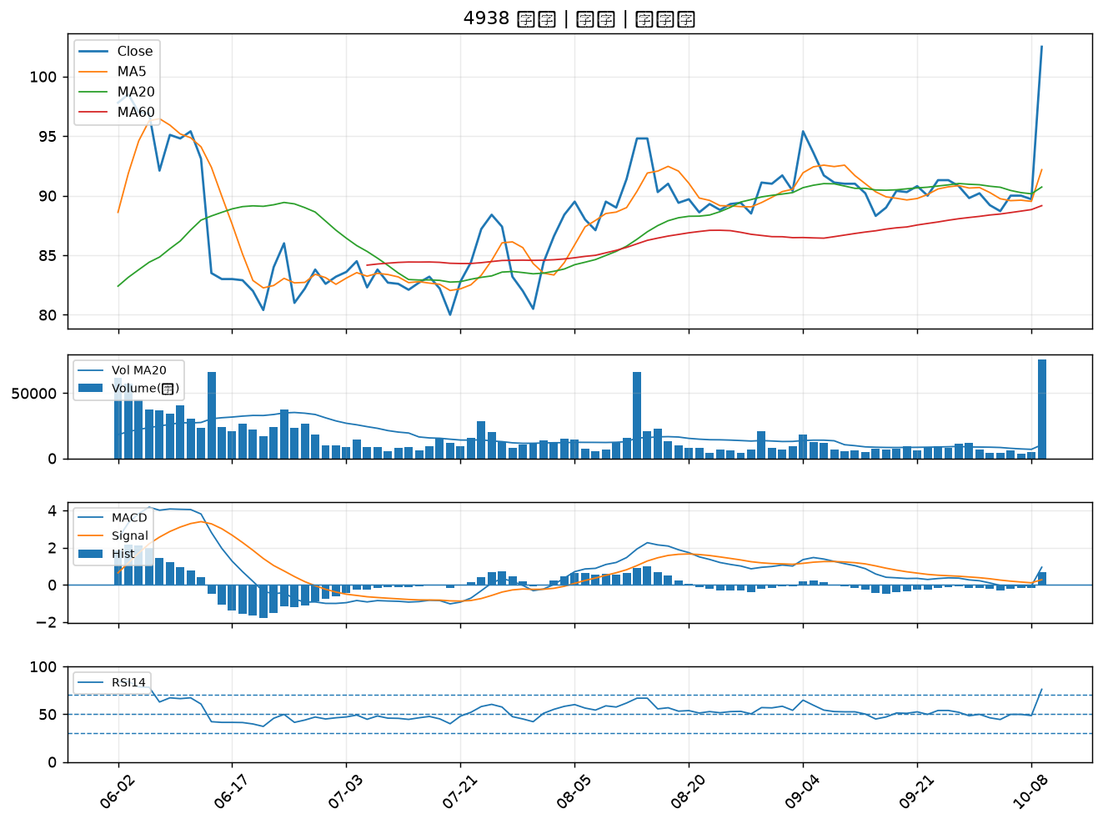

2355 敬鵬｜B級
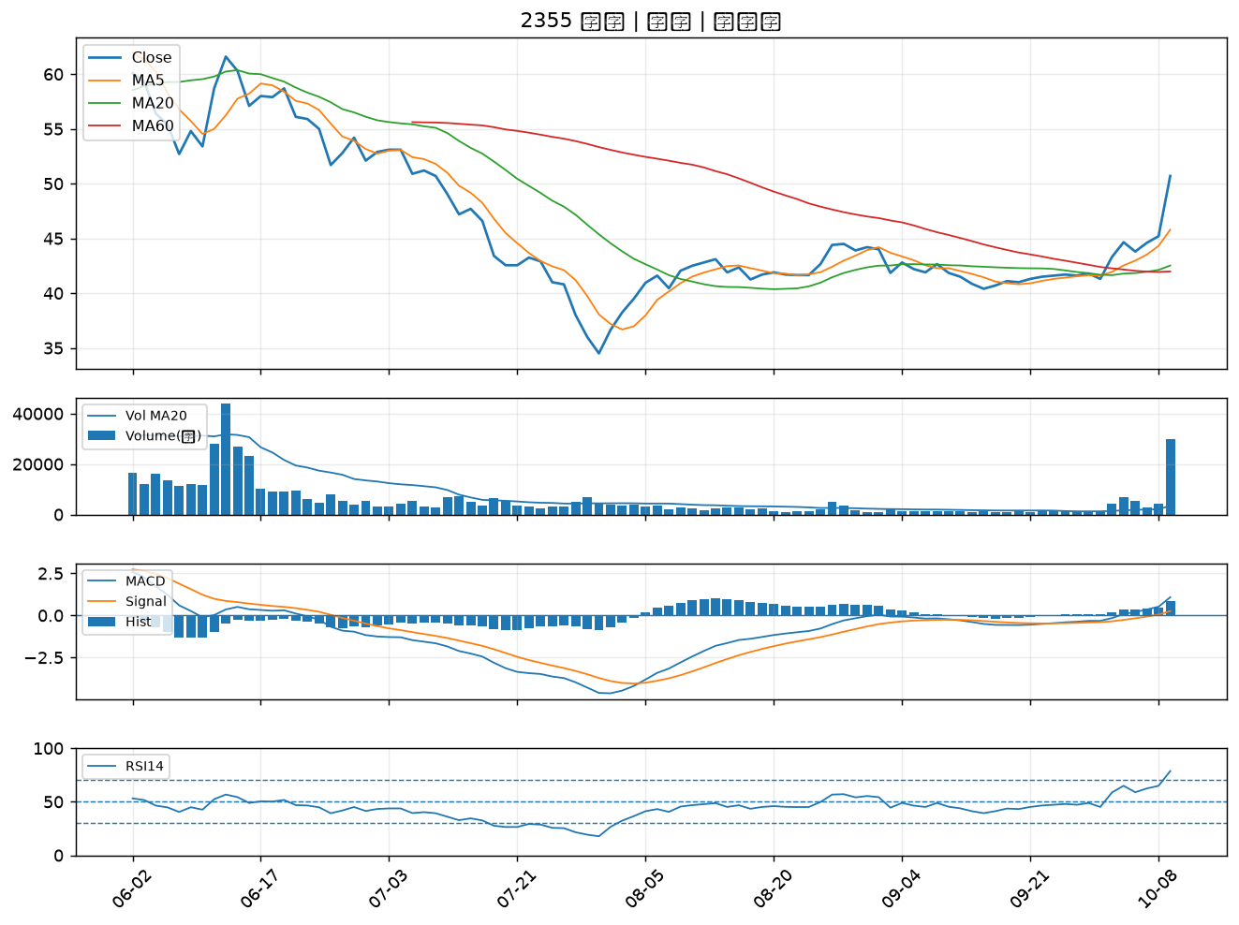

3706 神達｜B級
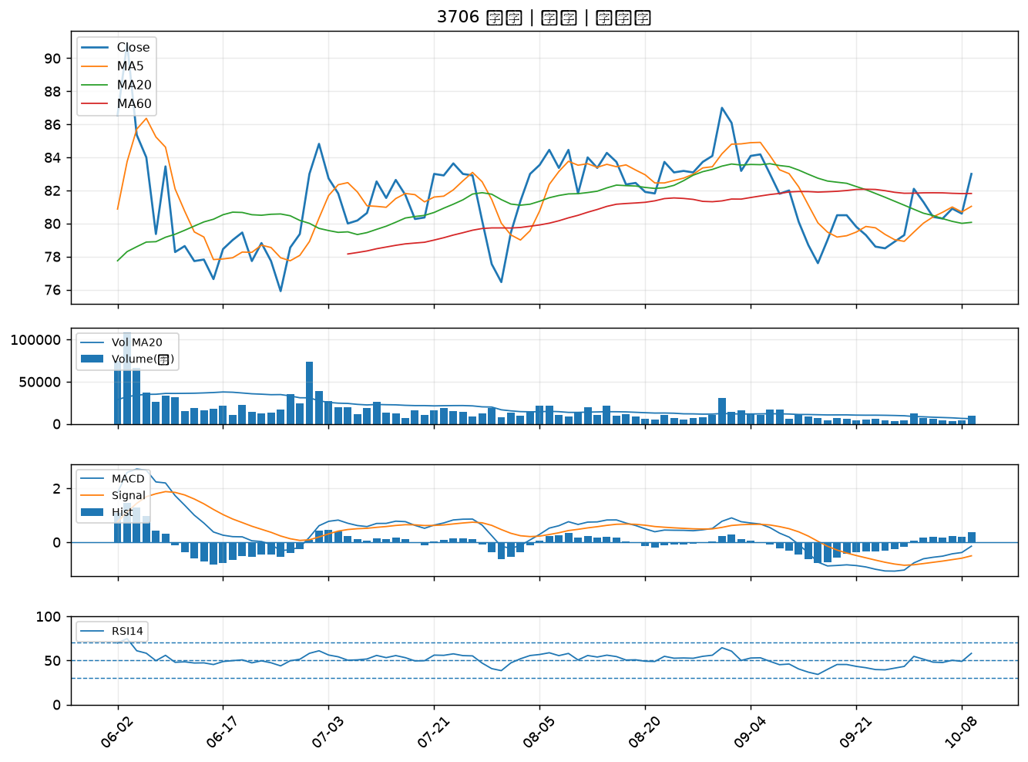

1416 廣豐｜B級
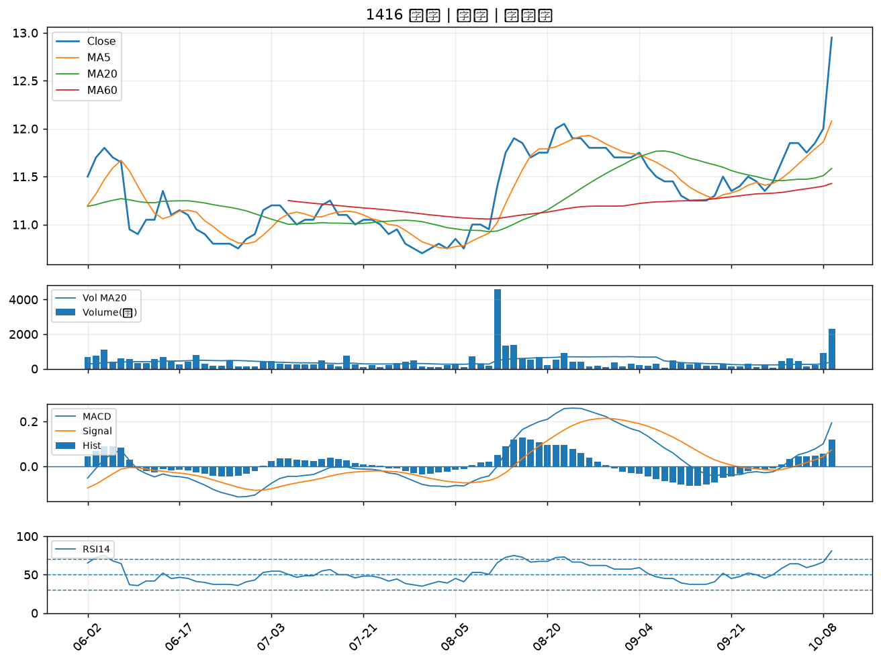

1710 東聯｜B級
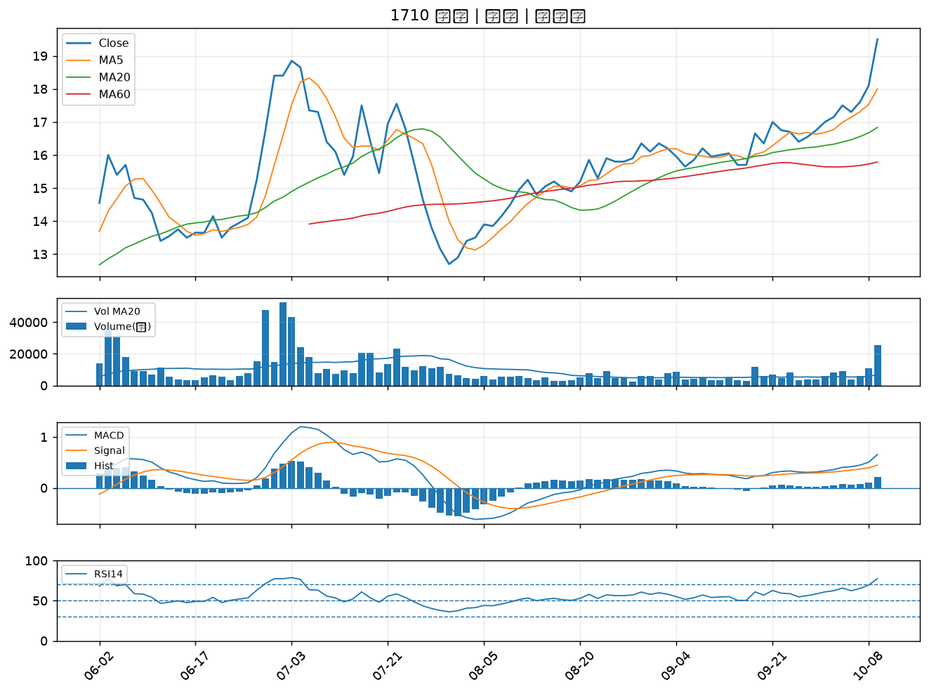

4976 佳凌｜B級

